RECTIFICADOR_CARBB
 | REPORTE FOTOGRÁFICO - Sistema Rectificador,Cargador y Banco de Baterias
Nombre de la Estacion: | COLLO
Nombre de Localidad: | ARAHUAY
Fecha: | 25/04/2026 - 25/04/2026
Direccion: | CENTRO POBLADO COLLO
ID site: | LI4222
CRQ: | CRQ000000057761
Sticker Año mantenimiento |  |  | Letrero de Localidad beneficiaria o GPS
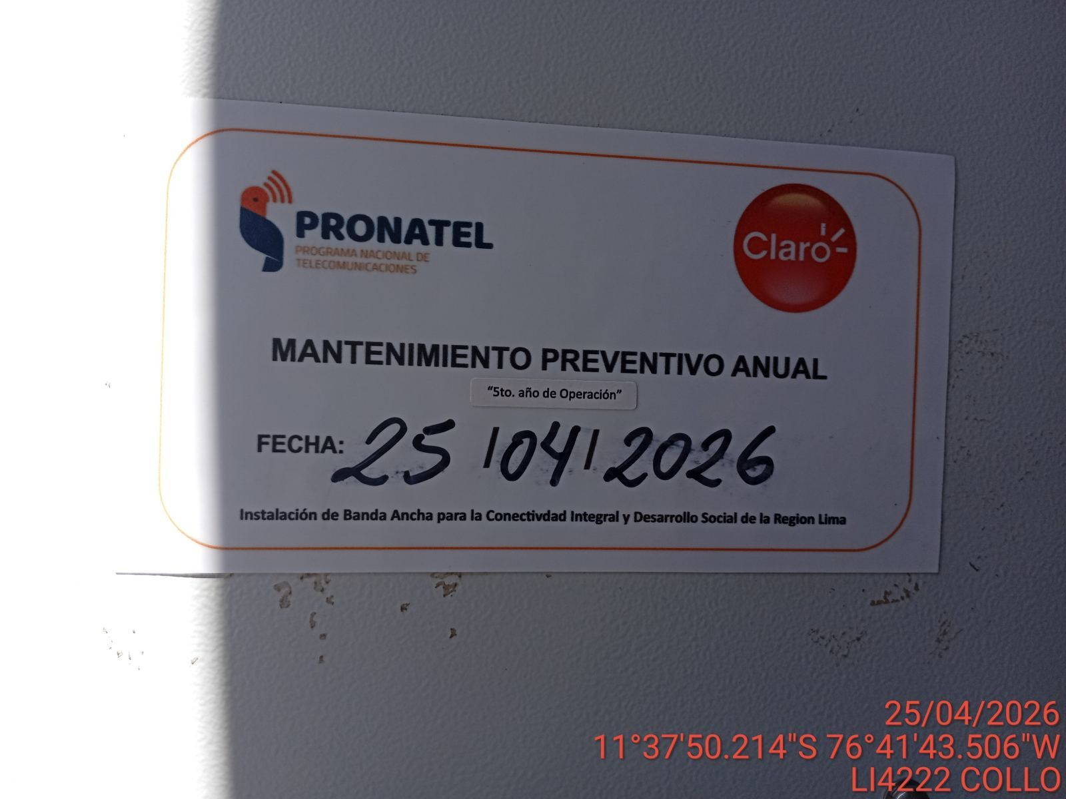 |  |  | 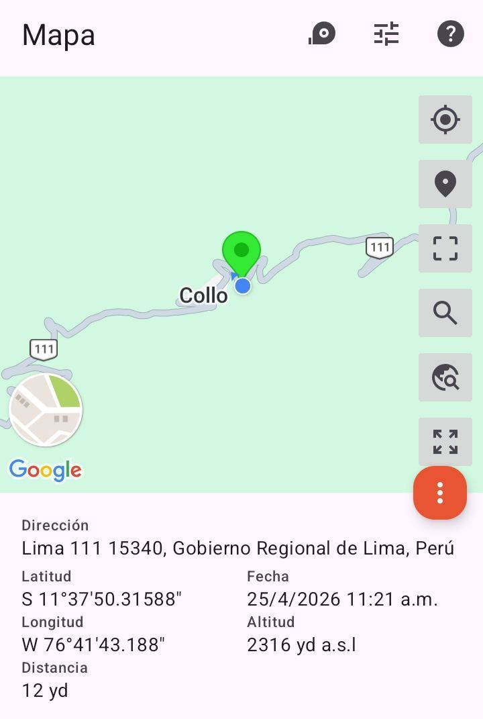

VERIFICACIÓN DE PARÁMETRO DE OPERACIÓN : VOLTAJE(V)
ANTES |  | DURANTE |  | DESPUES
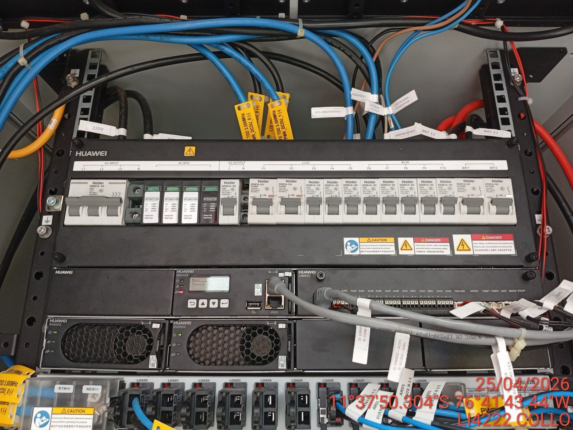 |  | 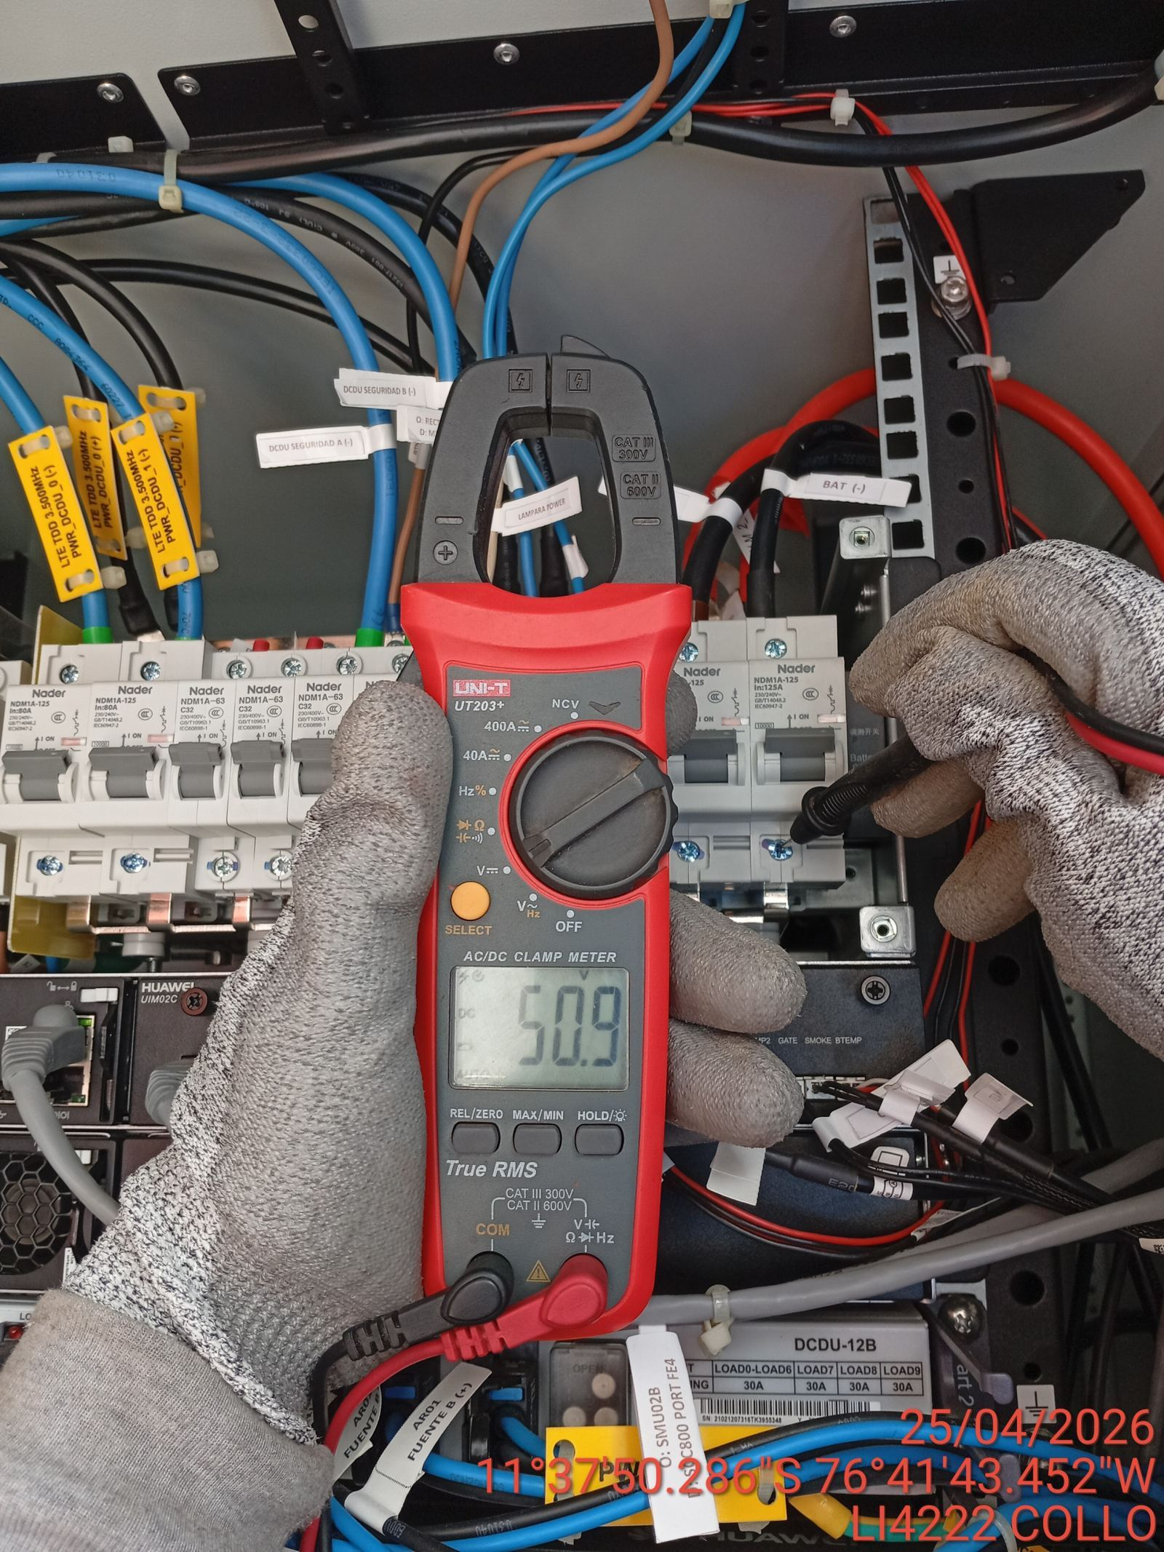 |  | 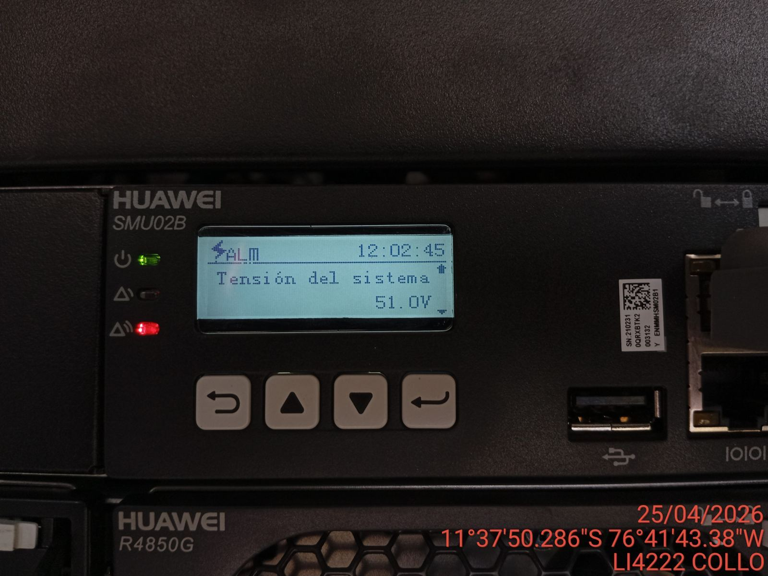

LIMPIEZA TÉCNICA DE COMPONENTES
ANTES |  | DURANTE |  | DESPUES
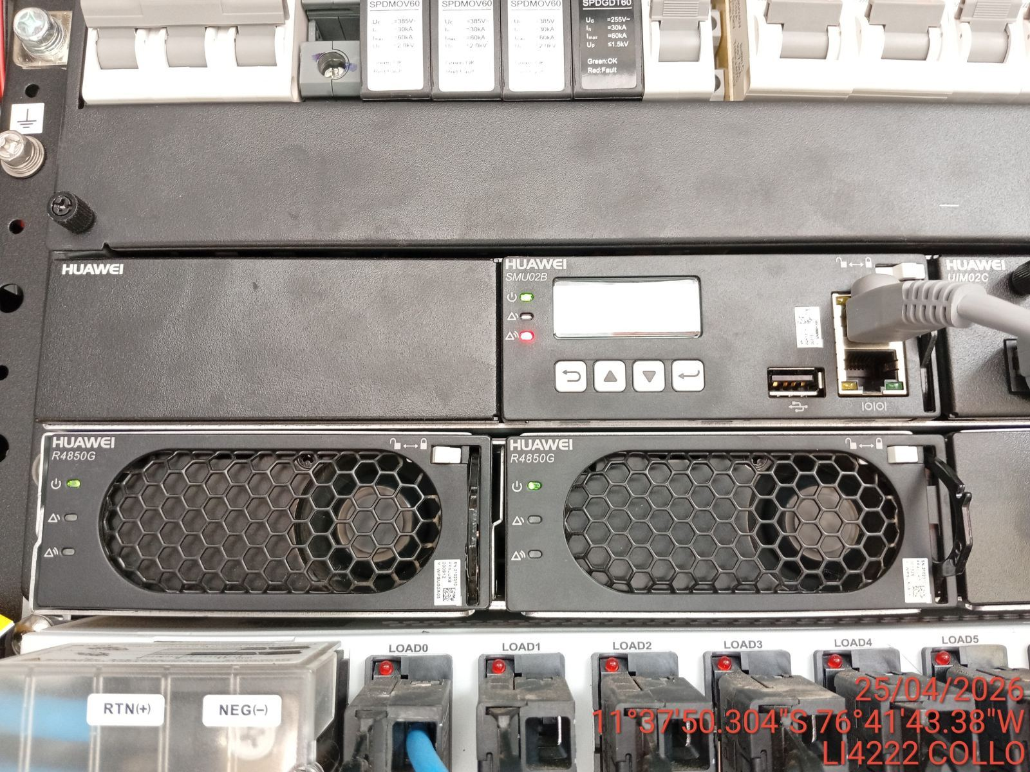 |  | 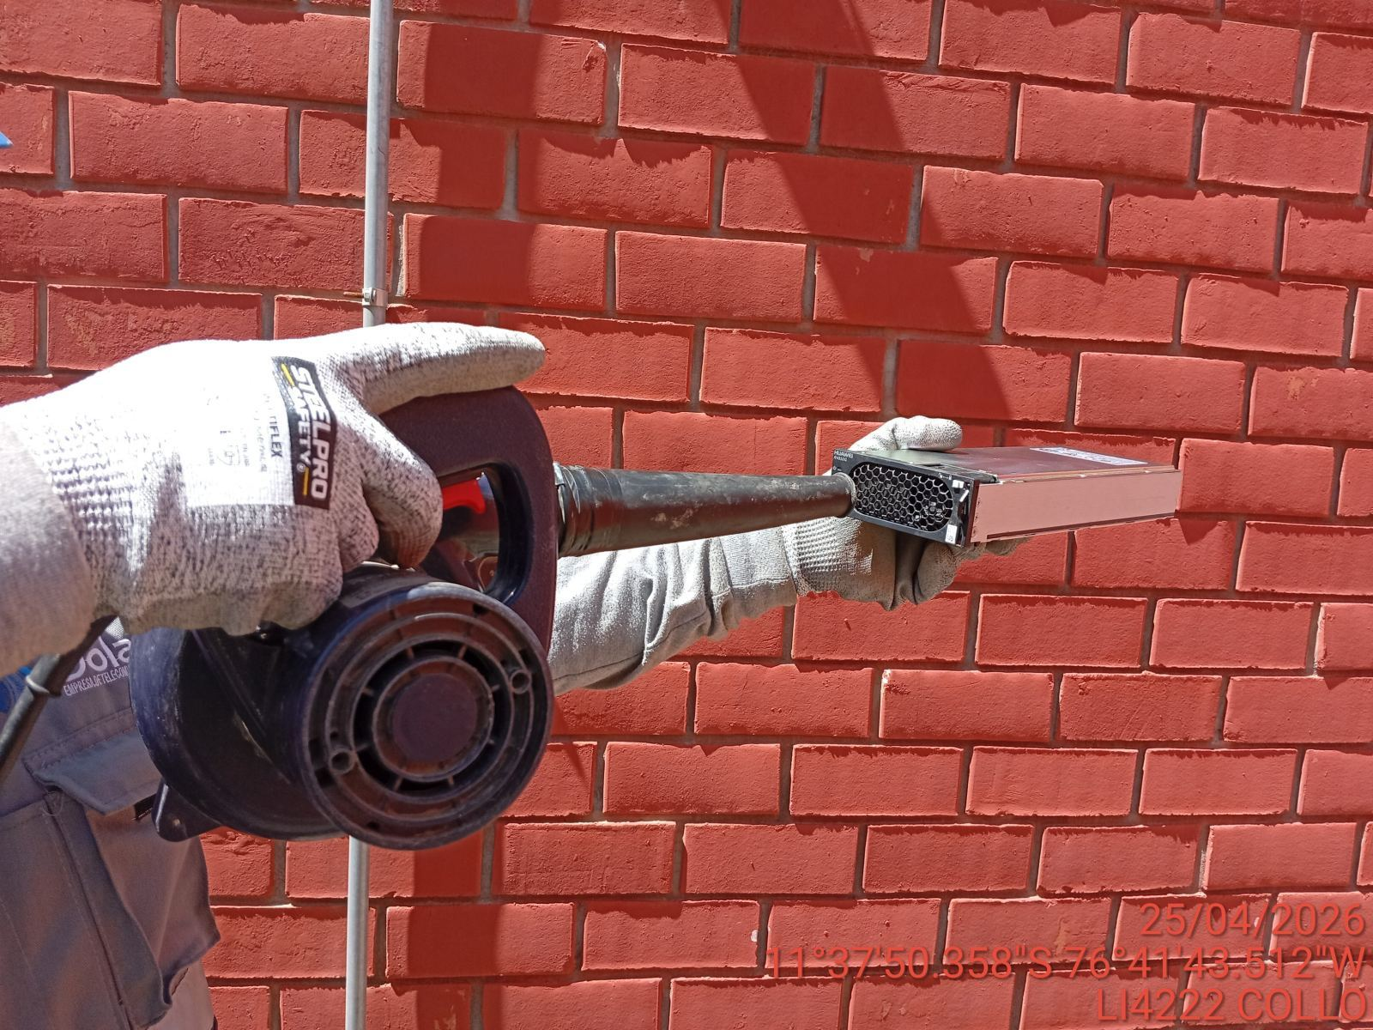 |  | 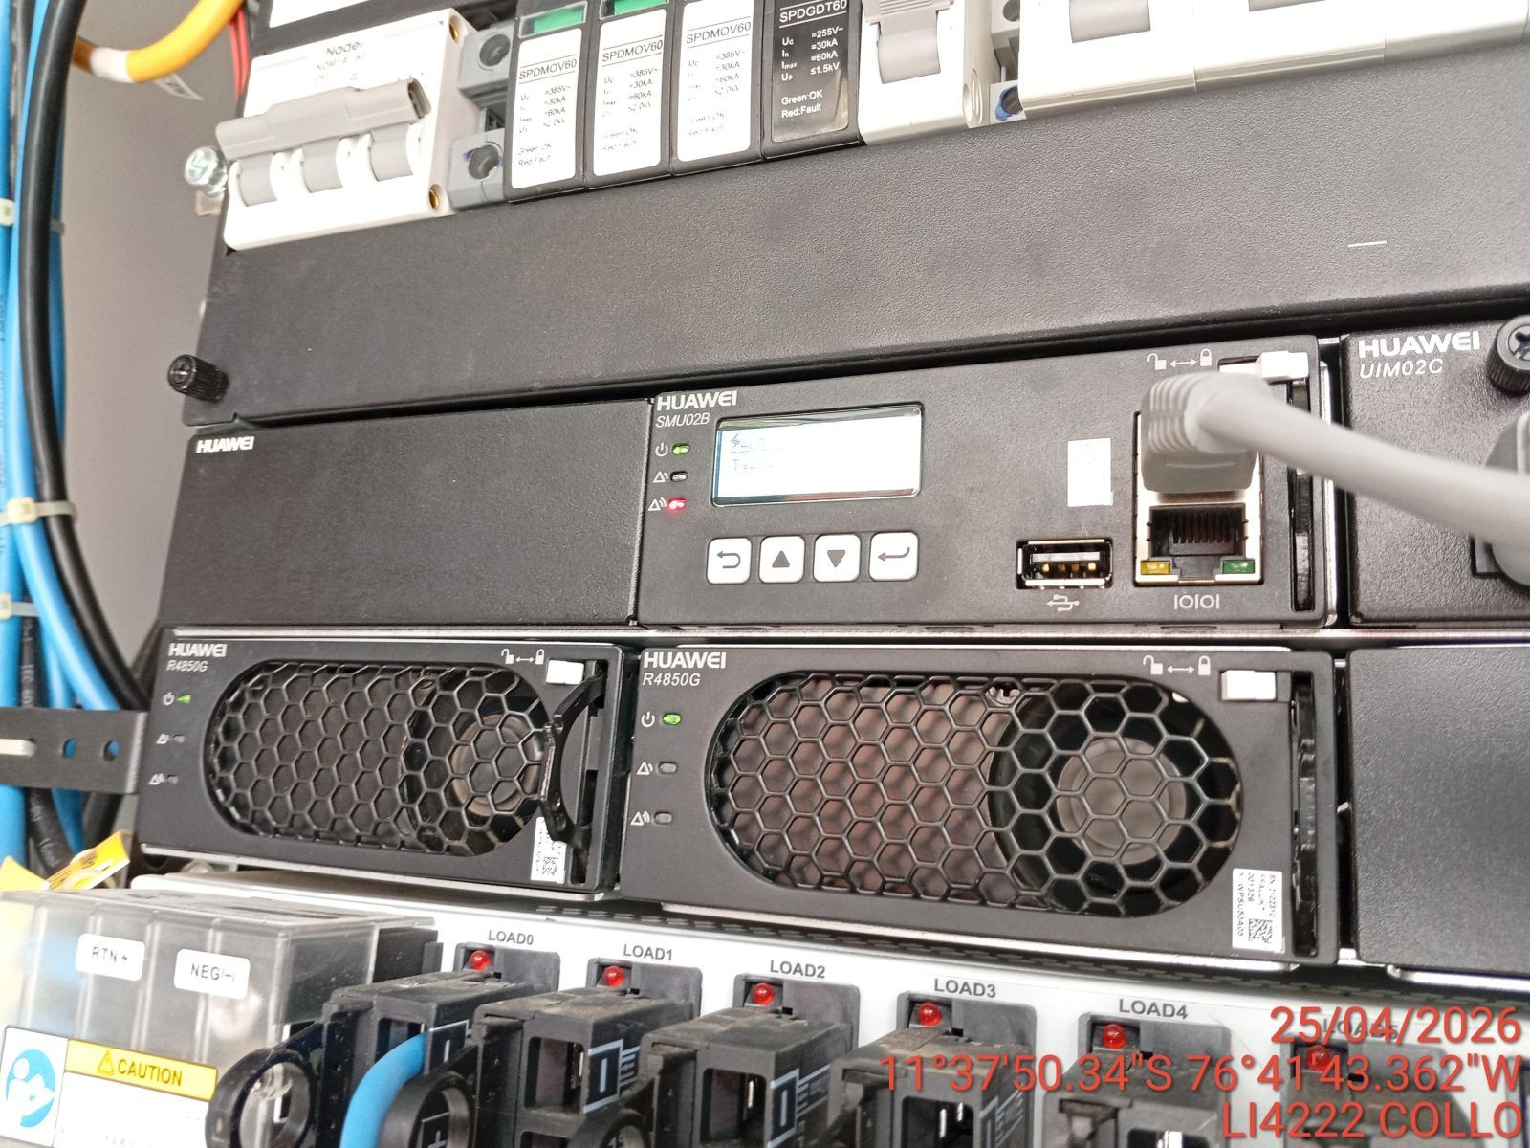

PRUEBA DE ALARMAS DE BATERIAS
ANTES |  | DURANTE |  | DESPUES
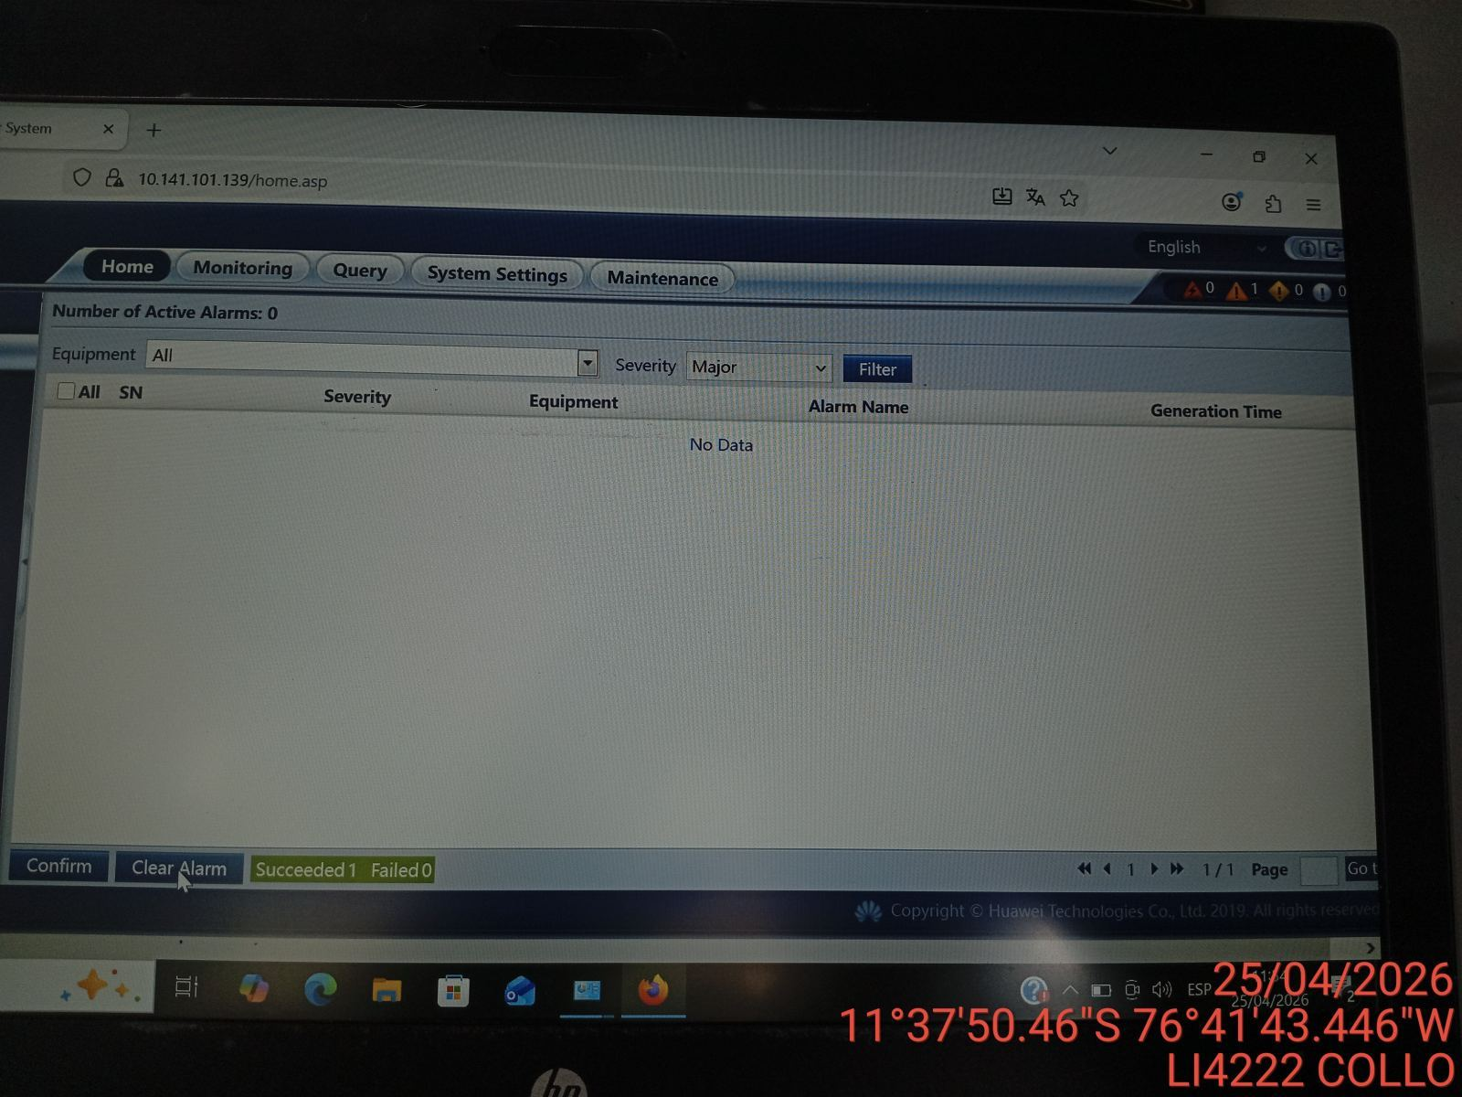 |  | 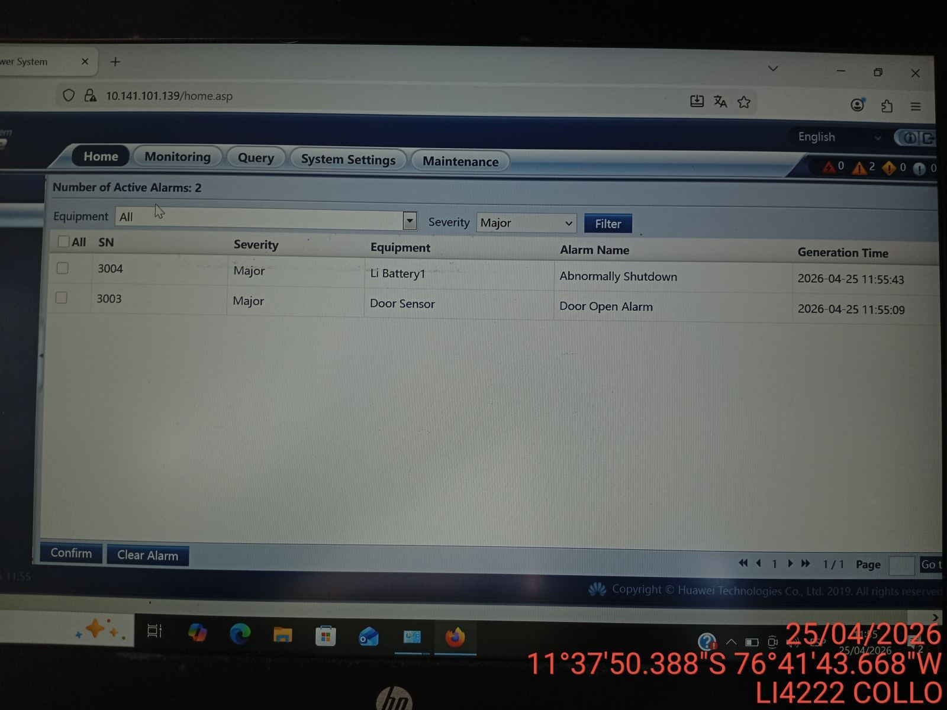 |  | 